Tablas
TIPO CONSULTA | (Varios elementos)
AÑO | 2021

Etiquetas de fila | TOTAL |  | Total | TOTAL
AGOSTO | 1497 |  | 2021 | 112597
DICIEMBRE | 755 |  | 2022 | 98033 | Produccion | #REF!
NOVIEMBRE | 1860 |  | Total general | 210630
OCTUBRE | 1470
SEPTIEMBRE | 1621
Total general | 7203

TIPO CONSULTA | All
AÑO | All

FACEBOOK INBOX | FACEBOOK MURO | YOUTUBE | TIK TOK | INSTAGRAN | TWITTER
114720 | 65911 | 132 | 104 | 25814 | 3949

AÑO | All

Etiquetas de fila | TOTAL
APP BIOFACIAL NO COMPATIBLE | 1979
APP BIOFACIAL NO FOTO | 1909
APP BIOFACIAL NO PAGO | 592
AUTENTICACIONES DE FIRMAS/ACTAS | 377
BONO | 421
CAIDA SISTEMA | 1092
CAMBIO DNI A AZUL | 2056
CAMPAÑA SERVICIOS EN LINEA AMERICA TV | 9
CITA NO ATENDIDA | 575
CITA NO DISPONIBLES | 9180
COLAS EN OFICINAS | 1563
CONSULTA ELECCIONES/PADRON/MULTAS/DISPENSAS | 1906
COPIA DE ACTAS | 10053
DEMORA DE ENTREGA DEL DNI | 1645
DESBLOQUEO PIN DNIE | 35
DEVOLUCION/VALIDEZ DE PAGO | 5389
DISCAPACIDAD DNI AMARILLO | 24
DISCAPACIDAD DNI AZUL | 124
DISCAPACIDAD DNIE | 9
DUPLICADO | 7194
DUPLICADO DNI AMARILLO | 1092
DUPLICADO DNI AZUL | 2487
DUPLICADO DNIE | 203
EMISION CERTIFICADO DIGITAL/ENTIDADES PUBLICAS | 56
EMISION PRIMERA VEZ | 7730
EMISION PRIMERA VEZ (CAMBIO DE DNI AMA A ZUL) | 4443
EMISION PRIMERA VEZ DNI AMARILLO | 1962
EMISION PRIMERA VEZ DNIE | 3967
ENVIVO FB | 82
EXTEMPORANEOS DNI AMARILLO | 24
EXTEMPORANEOS DNIE | 8
EXTEMPORANEOS/INDOCUMENTADOS DNI AZUL | 991
FECHA DE EMISION / DIGITO VERIFICADOR / OTROS DATOS DEL DNI | 6207
HABILITACIONES | 50
HORARIO /AGENCIAS | 31685
HUELLAS DIGITALES | 0
IMPUGNACIONES | 105
INCIDENCIA GOR | 245
INFORMACION TERCEROS | 2835
INSCRIPCION /C4-C5- NOMBRES IGUALS / NEG SOLTERIA | 4802
INSCRIPCION DE CERTIFICADO DE DEFUNCION | 500
INSCRIPCION DE NACIMIENTO | 5036
LIBERACION DE PAGO | 19
LIBERACION DE TRAMITE | 3
MESA DE PARTES - INCONVENIENTES/DEMORA | 1797
MESA DE PARTES - ORIENTACION TRAMITES | 1315
NEGATIVA MATRIMONIO /SOLTERIA | 910
NO CONTESTAN TELEFONO | 1360
OTRAS INCIDENCIAS | 3111
PAGO NO REFLEJADO EN BASE DE DATOS | 235
PAGOS NO RECONOCIDOS | 1428
PASARELA VISA | 4
PROBLEMAS - REGISTRO DIGITAL NACIMIENTO | 11
PROBLEMAS - RENOVACION DNI WEB | 902
PROBLEMAS - SISTEMA OPERATIVO IOS | 52
PROBLEMAS DNI BIOFACIAL | 891
PROBLEMAS EN USAR LA APLICACION | 906
PVM FALLAS | 138
RECOJO DNI | 27061
RECTIFICACION DOMICILIO/ ESTADO CIVIL/OTROS DNI AZUL | 10428
RECTIFICACION DOMICILIO/ ESTADO CIVIL/OTROS DNIE | 385
RECTIFICACION DOMICILIO/FOTO/OTROS | 968
RECTIFICACION DOMICILIO/FOTO/OTROS DNI AMARILLO | 455
RECTIFICACION PARTIDAS | 3942
RENOVACION | 19307
RENOVACION CERTIF. DIGITAL/PERSONA NATURAL DNIE | 151
RENOVACION CERTIFICADOS DIGITALES/PERSONA CONSULTA PUBLICA | 14
RENOVACION DNI AMARILLO | 2861
RENOVACION DNI AZUL | 9838
RENOVACION DNIE | 527
RENOVACION PIN | 12
TRAMITE EXTRANJEROS | 600
TRAMITES DISCAPACIDAD | 335
UBICAR ACTA/DIGITALIZACION/ERROR ACTAS | 22
Total general | 210630

TIPO CONSULTA | EMISION PRIMERA VEZ DNI AMARILLO
AÑO | 2022

Etiquetas de fila | TOTAL
ABRIL | 234
ENERO | 408
FEBRERO | 432
JUNIO | 227
MARZO | 396
MAYO | 265
Total general | 1962

TIPO CONSULTA | DUPLICADO DNI AZUL
AÑO | 2022

Etiquetas de fila | FACEBOOK INBOX
MARZO | 24.04%
FEBRERO | 15.90%
MAYO | 15.62%
ENERO | 15.11%
ABRIL | 15.06%
JUNIO | 14.27%
Total general | 100.00%

Dashboard
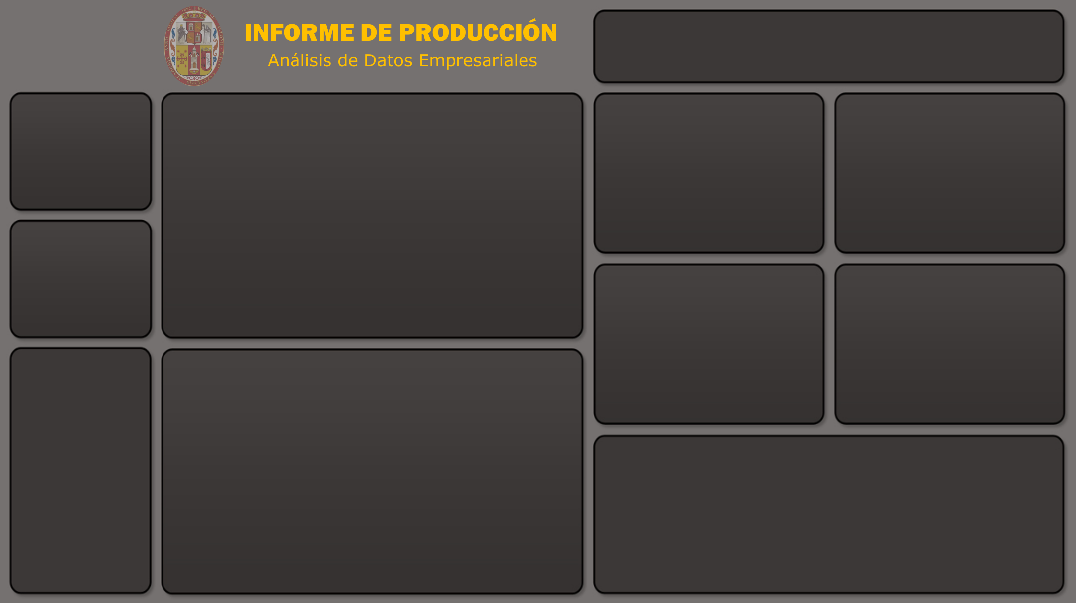
RENIEC - OFICINA DE CONSULTAS

 | Total
AGOSTO | 1497
DICIEMBRE | 755
NOVIEMBRE | 1860
OCTUBRE | 1470
SEPTIEMBRE | 1621
 | FACEBOOK INBOX | FACEBOOK MURO | YOUTUBE | TIK TOK | INSTAGRAN | TWITTER
Total | 114720 | 65911 | 132 | 104 | 25814 | 3949
Nº CONSULTAS

210630

AÑO

 | Total
APP BIOFACIAL NO COMPATIBLE | 1979
APP BIOFACIAL NO FOTO | 1909
APP BIOFACIAL NO PAGO | 592
AUTENTICACIONES DE FIRMAS/ACTAS | 377
BONO | 421
CAIDA SISTEMA | 1092
CAMBIO DNI A AZUL | 2056
CAMPAÑA SERVICIOS EN LINEA AMERICA TV | 9
CITA NO ATENDIDA | 575
CITA NO DISPONIBLES | 9180
COLAS EN OFICINAS | 1563
CONSULTA ELECCIONES/PADRON/MULTAS/DISPENSAS | 1906
COPIA DE ACTAS | 10053
DEMORA DE ENTREGA DEL DNI | 1645
DESBLOQUEO PIN DNIE | 35
DEVOLUCION/VALIDEZ DE PAGO | 5389
DISCAPACIDAD DNI AMARILLO | 24
DISCAPACIDAD DNI AZUL | 124
DISCAPACIDAD DNIE | 9
DUPLICADO | 7194
DUPLICADO DNI AMARILLO | 1092
DUPLICADO DNI AZUL | 2487
DUPLICADO DNIE | 203
EMISION CERTIFICADO DIGITAL/ENTIDADES PUBLICAS | 56
EMISION PRIMERA VEZ | 7730
EMISION PRIMERA VEZ (CAMBIO DE DNI AMA A ZUL) | 4443
EMISION PRIMERA VEZ DNI AMARILLO | 1962
EMISION PRIMERA VEZ DNIE | 3967
ENVIVO FB | 82
EXTEMPORANEOS DNI AMARILLO | 24
EXTEMPORANEOS DNIE | 8
EXTEMPORANEOS/INDOCUMENTADOS DNI AZUL | 991
FECHA DE EMISION / DIGITO VERIFICADOR / OTROS DATOS DEL DNI | 6207
HABILITACIONES | 50
HORARIO /AGENCIAS | 31685
HUELLAS DIGITALES | 0
IMPUGNACIONES | 105
INCIDENCIA GOR | 245
INFORMACION TERCEROS | 2835
INSCRIPCION /C4-C5- NOMBRES IGUALS / NEG SOLTERIA | 4802
INSCRIPCION DE CERTIFICADO DE DEFUNCION | 500
INSCRIPCION DE NACIMIENTO | 5036
LIBERACION DE PAGO | 19
LIBERACION DE TRAMITE | 3
MESA DE PARTES - INCONVENIENTES/DEMORA | 1797
MESA DE PARTES - ORIENTACION TRAMITES | 1315
NEGATIVA MATRIMONIO /SOLTERIA | 910
NO CONTESTAN TELEFONO | 1360
OTRAS INCIDENCIAS | 3111
PAGO NO REFLEJADO EN BASE DE DATOS | 235
...

